상품제안서
테팔 레드가메이 인덕션 후라이팬 2종 세트(후라이팬 20cm, 28cm) | 상품코드: S23721

 |  |  |  |  |  |  | 02-713-8555 | www.synergygift.co.kr
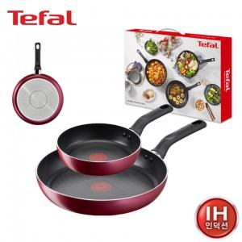

【상세/제작정보】

【인쇄/포장옵션】 | 스티커 / 개별 케이스

【공급단가】 | 수량 | 20~ | 50~ | 100~ | 300~ | 500~
*VAT별도 | 단가 | 73,500원 | 70,870원 | 68,250원 | 65,620원 | 63,000원

【상품 URL】 | https://www.synergygift.co.kr:443/src/goods_detail.php?gdno=23721

